Forces-1
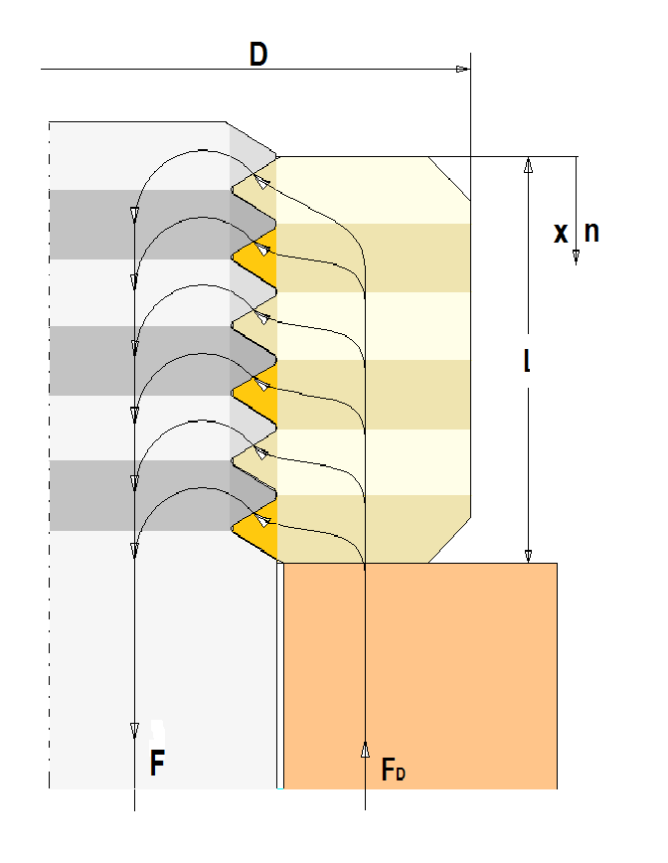
Druckmutter / pressure nut Kraftübertragung von der Schraube zur Mutter force transfer from the screw to the nut
Berechnung der Kraftübertragung in einer Gewindepaarung von Schraube und Mutter für metrisches Gewinde Calculation of force transfer in a mating thread of screw and nut for metric threads |  |  |  |  |  |  |  |  |  |  |  | B
 |  |  |  |  |  |  |  |  |  | B
Geometrie / geometry |  |  | Input
Nur sinnvolle Eingaben führen zu einem vernünftigen Ergebnis Only meaningful inputs lead to a reasonable result
Gewindenenndurchmesser nominal diameter of screw |  | d [mm] | 10.00
Mutterndurchmesser diameter of nut |  | D [mm] | 16.00 | 16
Gewindesteigung pitch of thread |  | P [mm] | 1.00
Gewindelänge length of thread |  | l [mm] | 8.00
Werkstoff / material
E-Modul der Schraube E-modulus of screw |  | EB [N/mm²] | 210,000
E-Modul der Mutter E-modulus of nut |  | EM [N/mm²] | 210,000

Zugmutter / tensile nut Kraftübertragung von der Schraube zur Mutter force transfer from the screw to the nut
zu übertragende Kraft transfered force |  | F [N] | 1000
Rechengrößen / operants
Anzahl der Gewindegänge Number thread turns |  | n [-] | 10.00
Flankenduchmesser diameter of flank |  | d2 [mm] | 9.3505
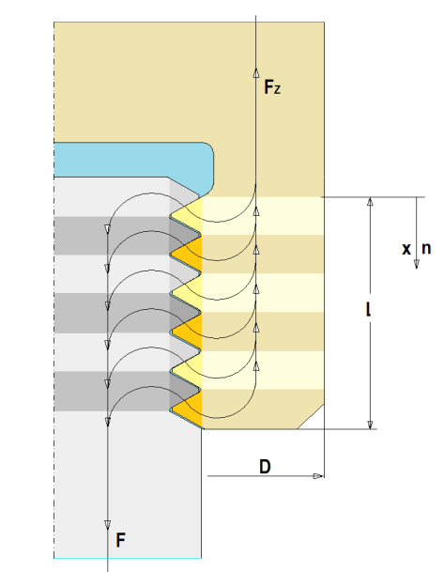
Kerndurchmesser diameter of core |  | d3 [mm] | 8.1236
Gewindehöhe hight of thread |  | H [mm] | 0.8660
Querschnittsfläche der Schraube crossarea of the bolt |  | AB [mm²] | 51.83
Gewindefläche Area og tread |  | AG [mm²] | 16.08
Querschnittsfläche der Mutter cross area of the nut |  | AM [mm²] | 122.52
Steifigkeit des Gewindepaarung Stiffness of the mating thread |  | CG[N/mm] | 760,200
Konstante des Arguments constant of the argument |  | c [-] | 2.8198
Mittelere Pressung im Gewinde mean pressure in the thread |  | pm [N/mm²] | 6.217

permanently under construction
$$\frac{p_{DG}\left(\frac{x}{l}\right)}{p_{Dm}}=c∙\frac{cosh\left(\frac{x}{l}∙c\right)}{sinh\left(c\right)}$$
$$\frac{F_{DB}\left(\frac{x}{l}\right)}{F}=\frac{sinh\left(\frac{x}{l}∙c\right)}{sinh\left(c\right)}$$
$${F_{M}\left(x\right)}/F=−{F_{B}\left(x\right)}/F$$
$$\frac{F_{ZB}\left(\frac{x}{l}\right)}{F}=\frac{l∙n{∙C}_{G}}{{A_{B}∙E_{B}∙c}^{2}}∙\left\{\frac{sinh\left(\frac{x}{l}∙c\right)}{\sinh\left(c\right)}−\frac{A_{B}∙E_{B}}{A_{M}∙E_{M}}∙\left(\frac{sinh\left(\frac{\left(l−x\right)}{l}∙c\right)}{sinh⁡\left(c\right)}−1\right)\right\}$$
Ergebnisse / Results |  |  |  Druckmutter |  |  |  Zugmutter |  |  |  |  | Druckmutter
 | dimensionslose Länge |  | dimensionslose Kraftverteilung in der Schraube | dimensionslose Kraftverteilung im Gewinde | dimensionslose Kraftverteilung in der Mutter | dimensionslose Kraftverteilung iin er Schraube | dimensionslose Kraftverteilung im Gewinde | dimensionslose Kraftverteilung in der Mutter | dimensionslose zu übertragende Kraft | dimensionslose zu übertragende Kraft | Zugmutter / tension nut
 | x/l [-] | (l-x) /l | FB / (F/L) | pG/pm | FM/F | FB / (F/L) | pG/pm | FM/F | .+F/F | .- F/F
 | 0.0 | 1.0 | 0.000 | 0.337 | 0.000 | 0.000 | 1.081 | 1.000 | 1.00 | -1.00
 | 0.1 | 0.9 | 0.034 | 0.351 | -0.034 | 0.098 | 0.885 | 0.902 | 1.00 | -1.00
$$\frac{p_{ZG}\left(\frac{x}{l}\right)}{p_{Zm}}=\frac{l∙n∙C_{G}}{A_{B}∙E_{B}∙c}∙\left(∙\frac{cosh\left(\frac{x}{l}∙c\right)}{sinh⁡\left(c\right)}+\frac{A_{B}∙E_{B}}{A_{M}∙E_{M}}∙\frac{cosh\left(\frac{l−x}{l}∙c\right)}{sinh⁡\left(c\right)}\right)$$
 | 0.2 | 0.8 | 0.071 | 0.393 | -0.071 | 0.179 | 0.760 | 0.821 | 1.00 | -1.00
 | 0.3 | 0.7 | 0.114 | 0.466 | -0.114 | 0.252 | 0.695 | 0.748 | 1.00 | -1.00
 | 0.4 | 0.6 | 0.165 | 0.576 | -0.165 | 0.320 | 0.686 | 0.680 | 1.00 | -1.00
 | 0.5 | 0.5 | 0.230 | 0.732 | -0.230 | 0.391 | 0.732 | 0.609 | 1.0 | -1.0
$${F_{M}\left(x\right)}/F=1−{F_{B}\left(x\right)}/F$$
 | 0.6 | 0.4 | 0.314 | 0.947 | -0.314 | 0.469 | 0.837 | 0.531 | 1.00 | -1.00
 | 0.7 | 0.3 | 0.422 | 1.238 | -0.422 | 0.560 | 1.008 | 0.440 | 1.00 | -1.00
$$ℂ_{G }≈0,724∙\frac{1}{1+{\overline{E}}_{max}}∙{\overline{E}}_{max}^{1/2}∙E_{max}∙d$$
 | 0.8 | 0.2 | 0.565 | 1.628 | -0.565 | 0.673 | 1.261 | 0.327 | 1.00 | -1.00
 | 0.9 | 0.1 | 0.752 | 2.148 | -0.752 | 0.816 | 1.614 | 0.184 | 1.00 | -1.00 | Konstanten
$${c=l}/{\sqrt{a}}=\sqrt{l∙n∙\frac{A_{B}{∙E}_{B}+{A_{M}∙E}_{M}}{A_{B}{∙E}_{M} {∙A}_{M}∙E_{B}}∙C_{G}}$$
 | 1.0 | 0.0 | 1.000 | 2.840 | -1.000 | 1.000 | 2.096 | 0.000 | 1.00 | -1.00
mittl. Pressung im 1. Gewindegang mean pressure in 1st thread turn | p1 [N/mm²] |  |  | 2.13 |  |  | 5.90
mittlere Pressung über alle Gewindegänge mean pressure over all thread turns | pm [N/mm²] |  | 6.22 |  |  |  | 6.22
mittl. Pressung im n-ten Gewindegang mean pressure in the nth tread turn | pn [N/mm²] |  |  | 14.83 |  |  | 11.05 |  | You could see the complete deviation of formulas: www.jbladt.de

